差し替え
 |  |  |  | 一般ロングチーム
 |  |  |  | 【目標順位：７０位】 コロナ禍で練習会ができなかったこともあり、チームとしては期初大幅に実力ダウン、しかし今季半年かけてメンバー皆努力し、１９年には及ばないものの、かなりチームとしての実力も上がってきました。チーム数／区間数も減って例年よりメンバー争いが熾烈だったため走れなかった選手の思いも背負って全力を尽くす！
 |  |  |  | 選手氏名 | 練習 2.8km | 本番目標 | 監督コメント
 | T23 | 安芸優一 | T23 安芸優一 | T13 舛田空 | 0:10:14 | 22:30 (6.1km) | 秋までは練習に姿を見せなかったが陰でこっそりと永尾を意識し練習を重ねていた、ライバルとの競り合いで一気にタイムを伸ばし１０分１４という所まで来た！急遽1区担当となったが、実力はあるので周りの強豪に気後れせずついていこう！
 | T12 | 永尾大樹 | T12 永尾大樹 | T12 永尾大樹 | 0:10:17 | 0:10:05 | スピード型の長身エース、２区のプロ。年初から継続的に練習に参加し、コロナ前の実力をほぼ取り戻した。急遽1区担当のライバルますぱんからの襷をうけ、思いをせおって他チームスピード型選手に負けずに、順位アップを期待！ | 行ラベル | 最小 / 2.8k換算
 | T13 | 舛田空 | T13 舛田空 | 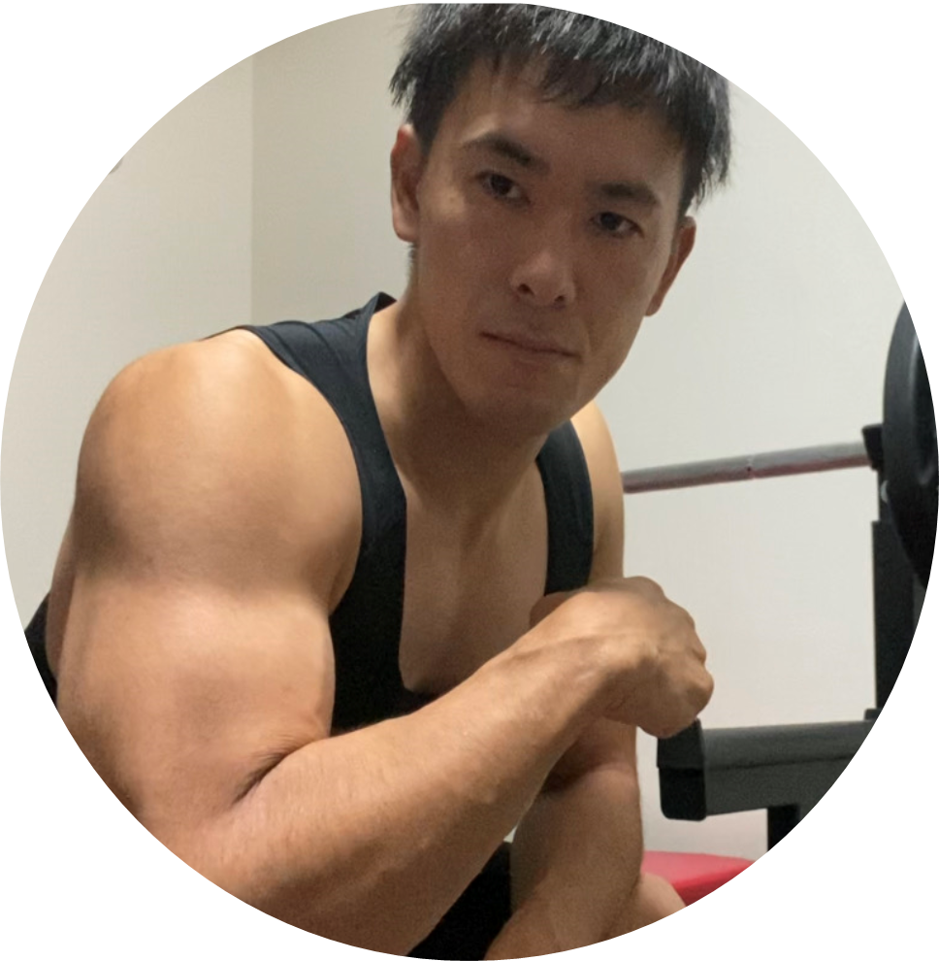 CQ3 武田朋樹 | 0:11:18 | 0:10:50 | 夏以降、積極的に練習参加し、驚異の伸び！常に練習で騙され続け、人間不信になるのではないかという周囲の心配をよそに、騙された結果をポジティブに受け入れられる強いメンタルを発揮。ランナー向きの細マッチョ体型でみるみるタイムを上げ、終盤までもつれた井上君との争いは、品保客品駅伝史に刻まれるべきものとなった。鍛え抜かれたフィジカルと持ち前のメンタルで、スクランブル登板を乗り切ってほしい！そして、結果を以て、部員全員を良い意味で騙そう！ | (空白)
 | T11 | 中山拓弥 | T11 中山拓弥 | T11 中山拓弥 | 0:10:37 | 0:09:55 | キャプテン、大臣等名誉職を歴任してきたエース。ここ数年は膝の故障に苦しみ、ベスト記録からは遠いものの、今年は膝痛と付き合いつつここ４年では一番仕上がってきている。永尾舛田には本番では負けない意地を見せよう！ | 佐藤郁雄 | 0
初 | CQ2 | 井上史弥 | CQ2 井上史弥 | CQ2 井上史弥 | 0:11:07 | 0:10:35 | 初参加！昨年初めて駅伝活動に参加してから驚異の素質で伸び続け、カヌーポロ世界選手権代表武田との壮絶なメンバー争いを制しメンバー入り！（結果武田もメンバー入りしたが）気負いすぎずオーバーペースに気を付け、大幅ベストの１０分台中盤を狙っていこう！ | 安芸優一 | 0.0062268518519
 | KD | 和田龍太 | KD 和田龍太 | KD 和田龍太 | 0:09:30 | 18:00 (5.24km) | チーム内２番手なものの不調に苦しみなかなかタイムは戻らず。長距離区間且つアンカーという重責が果たせるよう見えた選手は絶対に抜く強い気持ちをもって頑張ります！ | 和田龍太 | 0.006400462963

 |  |  |  | 女性チーム
 |  |  |  | 【目標：笑顔で完走！＆どこか１チームには勝ちたい！】 期初人数が全然おらず結成絶望的だった女性チームが、大家CAPの尽力で今回実現！全社的に女性チームが少なく、精鋭チームが揃う中、気負わず雰囲気を楽しんで完走をめざす！
 |  |  |  | 選手氏名 | 練習 2.8km | 本番目標 | 監督コメント | 朝隈晃生 | 0.0069097222222
初 | CQ1 | 大家瑞希 | CQ1 大家瑞希 | CQ1 大家瑞希 | 0:13:40 | 13:00(2.84km) | 昨年から継続参加で、今年はタイム大幅向上＆女性チームメンバー集めにも大きく尽力し、まさにチームの支柱！初出場で強豪揃う１区というプレッシャーはあるが、十分負けない実力があるので１２分台を目指し頑張ろう！ | 舛田空 | 0.0071064814815
初 | CO | 寺本彩乃 | CO 寺本彩乃 | CO 寺本彩乃 | 0:14:26 | 0:13:45 | 大家CAPの呼びかけに応じ、１０月末から参加、力強いフォーム、素質十分で練習にも多く参加し、ベテラン岡田さんを抜いて女性チームNo2に。上司（平さん）とほぼ同時スタートで直接対決の可能性大！意識しつつ他選手とも競走を楽しみつつ記録更新を目指そう！ | 永尾大樹 | 0.0071412037037
初 | T14 | 清原椎渚 | T14 清原椎渚 | T14 清原椎渚 | 0:17:18 | 0:16:30 | マネージャーとしてずっと支えてくれていたが３週間前に急遽選手転身！明るく面白い女性チームムードメーカー。最初は完走が危うかったものの、３週間で３分タイムを縮めてきた。走る直前に食べ過ぎないように気を付け、本番更に大きくタイムアップを目指そう！ | 坂尻雅 | 0.0073148148148
初 | CR | 岡由希子 | CR 岡由希子 | CR 岡由希子 | 0:17:04 | 0:16:30 | 大家CAPの呼びかけに応じ、１０月末から参加、ヨガの成果か体幹が強く、ペース配分もしっかりできるので練習では安定して完走＆毎度着実にタイムアップ！。周りにひきづられてのオーバーペースに気を付ければ大幅タイムアップは間違いないので、楽しみつつ出し切ろう！ | 中山拓弥 | 0.0073726851852
初 | T23 | 相馬あきは | T23 相馬あきは | T23 相馬あきは | 0:16:10 | 0:15:30 | 大家CAPの呼びかけに応じ、１０月末から参加、初めての練習はとてもきつそうでギリギリ完走の印象だったが、１か月で３分以上伸ばし、余裕度もアップしている。段々人が少なくなる区間だが、沿道応援に背中を押してもらい大幅更新をめざそう！ | 井上史弥 | 0.0077199074074
 | CQ6 | 岡田弥生 | CQ6 岡田弥生 | CQ6 岡田弥生 | 0:14:22 | 13:40(2.82km) | 品保客品女性歴代５位の実力を持つベテラン！ここ数年は家庭の忙しさで実力維持は厳しくなったものの、今年は超早朝等に練習時間を捻出して、ここまで戻してきた。久々の大会を楽しみつつ、復活走を期待！ | 武田朋樹 | 0.0078472222222

 |  |  |  | シニアチーム |  |  |  | 尾野貴広 | 0.0079050925926
 |  |  |  | 【目標：とにかく無事にゴールする】 部長出走という事で今回目玉となったシニアチーム！実績と経験と共に健康不安を併せ持つメンバーたち！タイムを意識するあまりオーバーペースで肉離れ、といったような事にならないようにとにかく慎重に、楽しんで、確実な完走を目指す！ |  |  |  | 南智裕 | 0.0085416666667
 |  |  |  | 選手氏名 | 練習 2.8km | 本番目標 | 監督コメント
 | T16 | 本多孝志 | T16 本多孝志 | T16 本多孝志 | 0:13:08 | 13:00(2.84km) | 本年４０回目出場記念表彰の大ベテラン！直前の体調不良もあり、且つ久々の１区で緊張されてましたが、過去厳しいコンディションを何度もされてきた・本番力があるので納得のいく走りができると期待してます！ | 小山英一郎 | 0.0082523148148
初 | CO | 平宗一郎 | CO 平宗一郎 | CO 平宗一郎 | 0:13:46 | 0:13:10 | 今回初出場ですがスパルタンやトレイル等大会で鍛えられていたこともあり、走力・伸びしろはシニアチーム内でもトップクラス！寺本さんとのCO内対決＆伊藤部長へ襷届けるというプレッシャー多き環境ですが雰囲気楽しみつつベストを目指しましょう！ | 加地友也 | 0.008287037037
初 | 部長 | 伊藤公一 | 部長 伊藤公一 | 部長 伊藤公一 | 0:15:02 | 0:14:30 | まさかの部長出走！（私が入社以来では初）激務の中でも時間を作ってオンライン駅伝や合宿に参加いただき、まさに鉄人！コース試走の時間もなくほぼぶっつけですが、怪我には気を付け笑顔で完走を目指しましょう！ | 浅田有都 | 0.0082986111111
 | Q2 | 後藤博隆 | Q2 後藤博隆 | Q2 後藤博隆 | 0:16:15 | 0:15:40 | 平さんと共にシニア内期待の若手！忙しい環境下で練習時間捻出に苦労いただきましたが、今回伊藤部長と数少ない客品メンバーという事もあり、部長からの襷を力にかえて部員の期待を背負いベストを尽くしましょう！ | 中川孝二 | 0.0083333333333
 | T16 | 吉野智 | T16 吉野智 | T16 吉野智 | 0:13:42 | 0:13:00 | ４０回を超える出場をしている大大ベテラン吉野さんもついに今年がラスト！健康不安や膝故障等多くの困難を抱えていますが、無理しないペース配分でラスト社内駅伝を万感の思いで楽しんで完走してください！ | 伊藤新太 | 0.0083564814815
 | T24 | 竹平忠司 | T24 竹平忠司 | T24 竹平忠司 | 0:13:42 | 13:00(2.82km) | ３年ぶりに復帰のベテラン竹平さん！期初はなかなか実力が落ち厳しそうでしたが、徐々に取戻し、先日のスポセンでは１３分台まで伸ばしてきた。頼れるアンカーとして久々の大会を楽しんでゴールテープを切りましょう！ | 中公寿 | 0.0084143518519
 |  |  |  |  |  |  |  | 杉岡俊斗 | 0.0084143518519
 |  |  |  |  |  |  |  | 岩本雅弘 | 0.0086111111111
 |  |  |  |  |  |  |  | 丸山宗也 | 0.008912037037
 |  |  |  |  |  |  |  | 小野裕喜 | 0.0089467592593
 |  |  |  |  |  |  |  | 葛谷亮太 | 0.0090625
 |  |  |  |  |  |  |  | 高本政博 | 0.0090625
 |  |  |  |  |  |  |  | 野田大樹 | 0.0091087962963
 |  |  |  |  |  |  |  | 本多孝志 | 0.0091203703704
 |  |  |  |  |  |  |  | 寺田周平 | 0.0091319444444
 |  |  |  |  |  |  |  | 宮嶋雅章 | 0.0091319444444
 |  |  |  |  |  |  |  | 去石遥音 | 0.0091898148148
 |  |  |  |  |  |  |  | 浦瀬翔太 | 0.0092361111111
 |  |  |  |  |  |  |  | 結城耕平 | 0.0092708333333
 |  |  |  |  |  |  |  | 田中哲史 | 0.0094212962963
 |  |  |  |  |  |  |  | 夏目信義 | 0.0094675925926
 |  |  |  |  |  |  |  | 大家瑞希 | 0.0094907407407
 |  |  |  |  |  |  |  | 今村遼太郎 | 0.0095023148148
 |  |  |  |  |  |  |  | 吉野智 | 0.0095138888889
 |  |  |  |  |  |  |  | 竹平忠司 | 0.0095138888889
 |  |  |  |  |  |  |  | 押野和馬 | 0.0095486111111
 |  |  |  |  |  |  |  | 前山和義 | 0.0095601851852
 |  |  |  |  |  |  |  | 平宗一郎 | 0.0095601851852
 |  |  |  |  |  |  |  | 齋藤貴広 | 0.0097222222222
 |  |  |  |  |  |  |  | 西﨑和希 | 0.0097569444444
 |  |  |  |  |  |  |  | 永田翔吾 | 0.0097800925926
 |  |  |  |  |  |  |  | 工藤泰丈 | 0.0098032407407
 |  |  |  |  |  |  |  | 柳井美智也 | 0.0098032407407
 |  |  |  |  |  |  |  | 高山菜摘 | 0.0098726851852
 |  |  |  |  |  |  |  | 篠原達也 | 0.0099305555556
 |  |  |  |  |  |  |  | 岡田弥生 | 0.0099768518519
 |  |  |  |  |  |  |  | 寺本彩乃 | 0.010023148148
 |  |  |  |  |  |  |  | 千葉大輔 | 0.010069444444
 |  |  |  |  |  |  |  | 山田眞也 | 0.010289351852
 |  |  |  |  |  |  |  | 平方実 | 0.010300925926
 |  |  |  |  |  |  |  | 伊藤公一 | 0.010439814815
 |  |  |  |  |  |  |  | 澤田剛志 | 0.010474537037
 |  |  |  |  |  |  |  | 井比大空 | 0.010659722222
 |  |  |  |  |  |  |  | 西村昭博 | 0.010659722222
 |  |  |  |  |  |  |  | 石川真弓 | 0.010694444444
 |  |  |  |  |  |  |  | 高城和広 | 0.010706018519
 |  |  |  |  |  |  |  | 小林淳一 | 0.010775462963
 |  |  |  |  |  |  |  | 佐藤亮介 | 0.010856481481
 |  |  |  |  |  |  |  | 西崎和希 | 0.010914351852
 |  |  |  |  |  |  |  | 相馬あきは | 0.011226851852
 |  |  |  |  |  |  |  | 後藤博隆 | 0.011284722222
 |  |  |  |  |  |  |  | 磯野春 | 0.011331018519
 |  |  |  |  |  |  |  | 竹内瑞貴 | 0.011770833333
 |  |  |  |  |  |  |  | 岡由希子 | 0.011851851852
 |  |  |  |  |  |  |  | 古沢大地 | 0.011967592593
 |  |  |  |  |  |  |  | 清原椎渚 | 0.012013888889
 |  |  |  |  |  |  |  | 岩崎未来 | 0.01287037037
 |  |  |  |  |  |  |  | 三浦守道 | 0.013275462963
 |  |  |  |  |  |  |  | 総計 | 0.0062268518519

